Разбито по таблицам
 | Люди |  |  |  |  | Телефоны |  |  |  | Адреса

id | ФИО | Д/р | Статус |  | Чей телефон | Тел | Коммент |  | Чей адрес | Адрес | Комментарий
1 | Иванов И. И. | 1990-02-12 | женат |  | 1 | 123 | личный |  | 1 | Можга | Место рождения
2 | Иванов И. И. | 2001-09-18 | холост |  | 1 | 124 | рабочий |  | 1 | Казань | По прописке
3 | Петров П. П. | 1983-04-23 | женат |  | 1 | 125 | для поездок |  | 1 | Москва | Рабочий
4 | Васильев В. В. | 1998-05-21 | холост |  | 1 | 126 | интернет |  | 2 | Санкт-Петербург | По прописке
25 | Кузьмин К.К. | 2020-05-21 | холост |  | 1 | 127 | старый |  | 3 | Москва | По прописке
 |  |  |  |  | 2 | 527 | личный |  | 4 | Белгород | По прописке
 |  |  |  |  | 3 | 234 | личный |  | 5 | Уфа | По прописке
 |  |  |  |  | 3 | 235 | рабочий |  | 6 | Сочи | По прописке
 |  |  |  |  | 4 | 456 | личный |  | 7 | Киров | Рабочий
 |  |  |  |  | 11 | 999 | личный |  | 8 | Владивосток | Место рождения
 |  |  |  |  | 12 | 997 | рабочий |  | 9 | Рязань | Рабочий
 |  |  |  |  | 13 | 995 | личный |  | 10 | Хабаровск | Место рождения
 |  |  |  |  | 14 | 993 | для поездок
 |  |  |  |  | 15 | 991 | для поездок

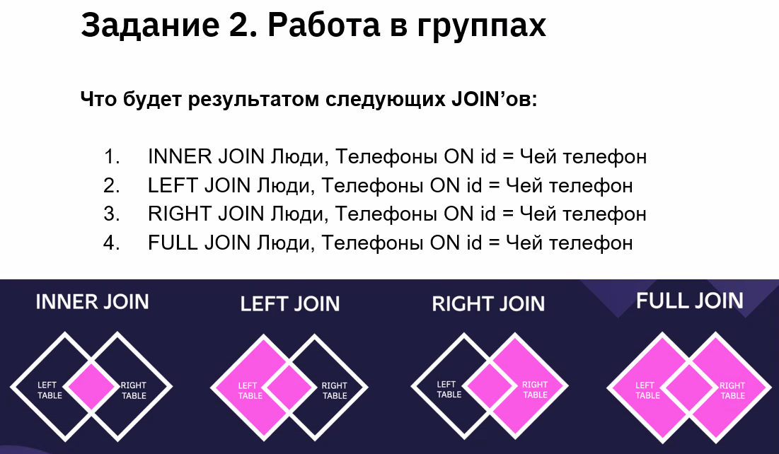

1. |  |  |  |  |  |  |  | 2.
id | ФИО | Д/р | Статус | Чей телефон | Тел | Коммент |  | id | ФИО | Д/р | Статус | Чей телефон | Тел | Коммент
1 | Иванов И. И. | 1990-02-12 | женат | 1 | 123 | личный |  | 1 | Иванов И. И. | 1990-02-12 | женат | 1 | 123 | личный
1 | Иванов И. И. | 1990-02-12 | женат | 1 | 124 | рабочий |  | 1 | Иванов И. И. | 1990-02-12 | женат | 1 | 124 | рабочий
1 | Иванов И. И. | 1990-02-12 | женат | 1 | 125 | для поездок |  | 1 | Иванов И. И. | 1990-02-12 | женат | 1 | 125 | для поездок
1 | Иванов И. И. | 1990-02-12 | женат | 1 | 126 | интернет |  | 1 | Иванов И. И. | 1990-02-12 | женат | 1 | 126 | интернет
1 | Иванов И. И. | 1990-02-12 | женат | 1 | 127 | старый |  | 1 | Иванов И. И. | 1990-02-12 | женат | 1 | 127 | старый
2 | Иванов И. И. | 2001-09-18 | холост | 2 | 527 | личный |  | 2 | Иванов И. И. | 2001-09-18 | холост | 2 | 527 | личный
3 | Петров П. П. | 1983-04-23 | женат | 3 | 234 | личный |  | 3 | Петров П. П. | 1983-04-23 | женат | 3 | 234 | личный
3 | Петров П. П. | 1983-04-23 | женат | 3 | 235 | рабочий |  | 3 | Петров П. П. | 1983-04-23 | женат | 3 | 235 | рабочий
4 | Васильев В. В. | 1998-05-21 | холост | 4 | 456 | личный |  | 4 | Васильев В. В. | 1998-05-21 | холост | 4 | 456 | личный
 |  |  |  |  |  |  |  | 25 | Кузьмин К.К. | 2020-05-21 | холост | нет | нет | нет

3. |  |  |  |  |  |  |  | 4.
id | ФИО | Д/р | Статус | Чей телефон | Тел | Коммент |  | id | ФИО | Д/р | Статус | Чей телефон | Тел | Коммент
1 | Иванов И. И. | 1990-02-12 | женат | 1 | 123 | личный |  | 1 | Иванов И. И. | 1990-02-12 | женат | 1 | 123 | личный
1 | Иванов И. И. | 1990-02-12 | женат | 1 | 124 | рабочий |  | 1 | Иванов И. И. | 1990-02-12 | женат | 1 | 124 | рабочий
1 | Иванов И. И. | 1990-02-12 | женат | 1 | 125 | для поездок |  | 1 | Иванов И. И. | 1990-02-12 | женат | 1 | 125 | для поездок
1 | Иванов И. И. | 1990-02-12 | женат | 1 | 126 | интернет |  | 1 | Иванов И. И. | 1990-02-12 | женат | 1 | 126 | интернет
1 | Иванов И. И. | 1990-02-12 | женат | 1 | 127 | старый |  | 1 | Иванов И. И. | 1990-02-12 | женат | 1 | 127 | старый
2 | Иванов И. И. | 2001-09-18 | холост | 2 | 527 | личный |  | 2 | Иванов И. И. | 2001-09-18 | холост | 2 | 527 | личный
3 | Петров П. П. | 1983-04-23 | женат | 3 | 234 | личный |  | 3 | Петров П. П. | 1983-04-23 | женат | 3 | 234 | личный
3 | Петров П. П. | 1983-04-23 | женат | 3 | 235 | рабочий |  | 3 | Петров П. П. | 1983-04-23 | женат | 3 | 235 | рабочий
4 | Васильев В. В. | 1998-05-21 | холост | 4 | 456 | личный |  | 4 | Васильев В. В. | 1998-05-21 | холост | 4 | 456 | личный
нет | нет | нет | нет | 11 | 999 | личный |  | нет | нет | нет | нет | 11 | 999 | личный
нет | нет | нет | нет | 12 | 997 | рабочий |  | нет | нет | нет | нет | 12 | 997 | рабочий
нет | нет | нет | нет | 13 | 995 | личный |  | нет | нет | нет | нет | 13 | 995 | личный
нет | нет | нет | нет | 14 | 993 | для поездок |  | нет | нет | нет | нет | 14 | 993 | для поездок
нет | нет | нет | нет | 15 | 991 | для поездок |  | нет | нет | нет | нет | 15 | 991 | для поездок
 |  |  |  |  |  |  |  | 25 | Кузьмин К.К. | 2020-05-21 | холост | нет | нет | нет

Задачи на выборку данных
Общий список

ФИО | Д/р | Статус | Тел | Комментарий | Адрес | Группа
Иванов И. И. | 1990-02-12 | женат | 126 | интернет | Можга | Работа
Иванов И. И. | 1990-02-12 | женат | 127 | старый | Можга | Работа
Иванов И. И. | 2001-09-18 | холост | 527 | личный | Санкт-Петербург | Школа
Петров П. П. | 1983-04-23 | женат | 234 | личный | Москва | Родня
Петров П. П. | 1983-04-24 | женат | 235 | рабочий | Москва | Родня
Васильев В. В. | 1998-05-21 | холост | 456 | личный | Белгород | Друзья
Сидоров С.С. | 2007-07-13 | холост | 643 | личный | Киров | Родня
Сидоров С.С. | 2007-07-13 | холост | 654 | старый | Киров | Родня
Александров А.А. | 1987-03-05 | женат | 412 | рабочий | Уфа | Друзья
Борисов Б.Б | 1989-08-16 | холост | 723 | рабочий | Москва | Работа
Михайлов М.М. | 1997-01-08 | женат | 876 | личный | Сочи | Университет
Михайлов М.М. | 1997-01-08 | женат | 875 | рабочий | Сочи | Университет
Кириллов К.К. | 1996-12-03 | холост | 933 | личный | Киров | Работа
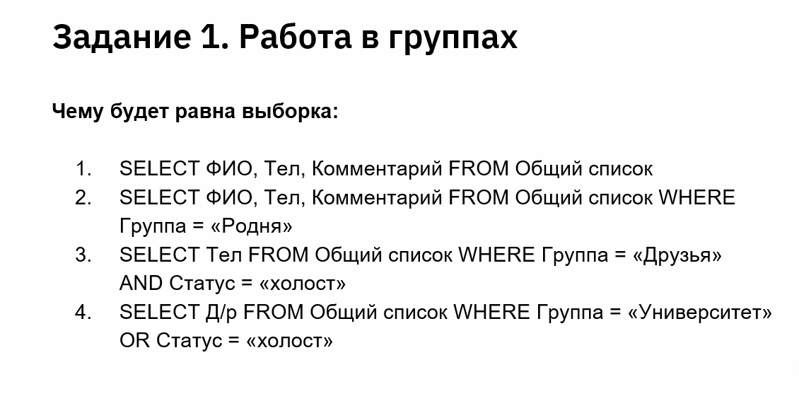

1. |  |  |  | 2.
ФИО | Тел | Комментарий |  | ФИО | Тел | Комментарий
Иванов И. И. | 126 | интернет |  | Петров П. П. | 234 | личный
Иванов И. И. | 127 | старый |  | Петров П. П. | 235 | рабочий
Иванов И. И. | 527 | личный |  | Сидоров С.С. | 643 | личный
Петров П. П. | 234 | личный |  | Сидоров С.С. | 654 | старый
Петров П. П. | 235 | рабочий
Васильев В. В. | 456 | личный |  | 3. |  | 4.
Сидоров С.С. | 643 | личный |  | Тел |  | Д/р
Сидоров С.С. | 654 | старый |  | 456 |  | 2001-09-18
Александров А.А. | 412 | рабочий |  | 412 |  | 1998-05-21
Борисов Б.Б | 723 | рабочий |  |  |  | 2007-07-13
Михайлов М.М. | 876 | личный |  |  |  | 2007-07-13
Михайлов М.М. | 875 | рабочий |  |  |  | 1989-08-16
Кириллов К.К. | 933 | личный |  |  |  | 1997-01-08
 |  |  |  |  |  | 1997-01-08
 |  |  |  |  |  | 1996-12-03

Доп. задание
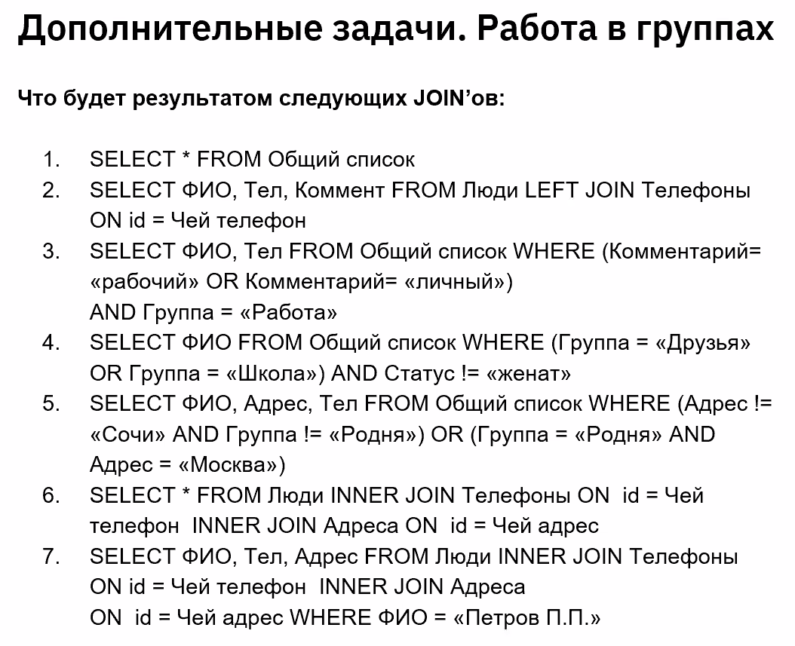
1.
ФИО | Д/р | Статус | Тел | Комментарий | Адрес | Группа
Иванов И. И. | 1990-02-12 | женат | 126 | интернет | Можга | Работа
Иванов И. И. | 1990-02-12 | женат | 127 | старый | Можга | Работа
Иванов И. И. | 2001-09-18 | холост | 527 | личный | Санкт-Петербург | Школа
Петров П. П. | 1983-04-23 | женат | 234 | личный | Москва | Родня
Петров П. П. | 1983-04-24 | женат | 235 | рабочий | Москва | Родня
Васильев В. В. | 1998-05-21 | холост | 456 | личный | Белгород | Друзья
Сидоров С.С. | 2007-07-13 | холост | 643 | личный | Киров | Родня
Сидоров С.С. | 2007-07-13 | холост | 654 | старый | Киров | Родня
Александров А.А. | 1987-03-05 | женат | 412 | рабочий | Уфа | Друзья
Борисов Б.Б | 1989-08-16 | холост | 723 | рабочий | Москва | Работа
Михайлов М.М. | 1997-01-08 | женат | 876 | личный | Сочи | Университет
Михайлов М.М. | 1997-01-08 | женат | 875 | рабочий | Сочи | Университет
Кириллов К.К. | 1996-12-03 | холост | 933 | личный | Киров | Работа

2. |  |  |  | 3. |  |  | 4. |  | 5.
ФИО | Тел | Коммент |  | ФИО | Тел |  | ФИО |  | ФИО | Тел | Адрес
Иванов И. И. | 123 | личный |  | Иванов И. И. | 527 |  | Иванов И. И. |  | Иванов И. И. | 126 | Можга
Иванов И. И. | 124 | рабочий |  | Петров П. П. | 234 |  | Васильев В. В. |  | Иванов И. И. | 127 | Можга
Иванов И. И. | 125 | для поездок |  | Петров П. П. | 235 |  |  |  | Иванов И. И. | 527 | Санкт-Петербург
Иванов И. И. | 126 | интернет |  | Васильев В. В. | 456 |  |  |  | Васильев В. В. | 456 | Белгород
Иванов И. И. | 127 | старый |  | Сидоров С.С. | 643 |  |  |  | Александров А.А. | 412 | Уфа
Иванов И. И. | 527 | личный |  | Александров А.А. | 412 |  |  |  | Борисов Б.Б | 723 | Москва
Петров П. П. | 234 | личный |  | Борисов Б.Б | 723 |  |  |  | Кириллов К.К. | 933 | Киров
Петров П. П. | 235 | рабочий |  | Михайлов М.М. | 876 |  |  |  | Петров П. П. | 234 | Москва
Васильев В. В. | 456 | личный |  | Михайлов М.М. | 875 |  |  |  | Петров П. П. | 235 | Москва
Кузьмин К.К. | нет | нет |  | Кириллов К.К. | 933

6.
id | ФИО | Д/р | Статус | Чей телефон | Тел | Коммент | Чей адрес | Адрес | Комментарий
1 | Иванов И. И. | 1990-02-12 | женат | 1 | 123 | личный | 1 | Можга | Место рождения
1 | Иванов И. И. | 1990-02-12 | женат | 1 | 123 | личный | 1 | Казань | По прописке
1 | Иванов И. И. | 1990-02-12 | женат | 1 | 123 | личный | 1 | Москва | Рабочий
1 | Иванов И. И. | 1990-02-12 | женат | 1 | 124 | рабочий | 1 | Можга | Место рождения
1 | Иванов И. И. | 1990-02-12 | женат | 1 | 124 | рабочий | 1 | Казань | По прописке
1 | Иванов И. И. | 1990-02-12 | женат | 1 | 124 | рабочий | 1 | Москва | Рабочий
1 | Иванов И. И. | 1990-02-12 | женат | 1 | 125 | для поездок | 1 | Можга | Место рождения
1 | Иванов И. И. | 1990-02-12 | женат | 1 | 125 | для поездок | 1 | Казань | По прописке
1 | Иванов И. И. | 1990-02-12 | женат | 1 | 125 | для поездок | 1 | Москва | Рабочий
1 | Иванов И. И. | 1990-02-12 | женат | 1 | 126 | интернет | 1 | Можга | Место рождения
1 | Иванов И. И. | 1990-02-12 | женат | 1 | 126 | интернет | 1 | Казань | По прописке
1 | Иванов И. И. | 1990-02-12 | женат | 1 | 126 | интернет | 1 | Москва | Рабочий
1 | Иванов И. И. | 1990-02-12 | женат | 1 | 127 | старый | 1 | Можга | Место рождения
1 | Иванов И. И. | 1990-02-12 | женат | 1 | 127 | старый | 1 | Казань | По прописке
1 | Иванов И. И. | 1990-02-12 | женат | 1 | 127 | старый | 1 | Москва | Рабочий
2 | Иванов И. И. | 2001-09-18 | холост | 2 | 527 | личный | 2 | Санкт-Петербург | По прописке
3 | Петров П. П. | 1983-04-23 | женат | 3 | 234 | личный | 3 | Москва | По прописке
3 | Петров П. П. | 1983-04-23 | женат | 3 | 235 | рабочий | 3 | Москва | По прописке
4 | Васильев В. В. | 1998-05-21 | холост | 4 | 456 | личный | 4 | Белгород | По прописке

7.
ФИО | Тел | Адрес
Петров П. П. | 234 | Москва
Петров П. П. | 235 | Москва

